상품제안서
칼라인쇄커버 점착메모함(D형) | 상품코드: S25747

 |  |  |  |  |  |  | 02-713-8555 | www.synergygift.co.kr
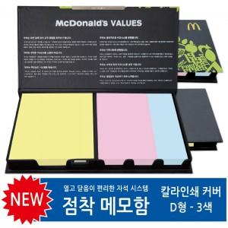

【상세/제작정보】

【인쇄/포장옵션】 | 풀칼라 / OPP(비닐)

【공급단가】 | 수량 | 100~ | 300~ | 500~ | 1,000~ | 3,000~
*VAT별도 | 단가 | 5,350원 | 3,500원 | 3,180원 | 2,860원 | 2,630원

【상품 URL】 | https://www.synergygift.co.kr:443/src/goods_detail.php?gdno=25747

